Ch-001
 |  | Function Design

 |  |  |  |  |  |  |  |  |  |  | Screen ID |  |  |  | Ch-001

 |  |  |  |  |  |  |  |  |  |  | 大分類 |  |  |  | システムログイン

 |  |  |  |  |  |  |  |  |  |  | 中分類 |  |  |  | ログイン

 |  |  |  |  |  |  |  |  |  |  | Page Title |  |  |  | ログイン画面

 |  |  |  |  |  | Flowchart

ログイン画面

idパスワード入力
 | ログイン画面
 | [Textfield] username
 | [Textfield] password
 | [Button] login
 | [alert] message

ログイン
idパスワード再入力
 |  |  |  |  |  |  |  |  | N

 |  |  |  |  |  |  |  | Y

チャット画面に移動

 | Policy

 | 大分類 |  |  | 中分類 | 内容 |  |  |  |  |  |  |  |  |  |  |  |  |  | 備考
 | システムログイン |  |  | ユーザー名 | idは10文字以内で作成 有効性検査が必要

 |  |  |  | パスワード | 数字と英語を使って8字以内のみ可能 有効性検査が必要

 |  |  |  | ログイン | ログイン時にユーザーのIDとパスワードを表示し,間違っているか入力されない場合は再度入力するよう警告メッセージを出力します

 | Permission

 | 大分類 |  |  | 中分類 | 使用者 |  |  | Search |  | Update |  |  | Delete |  |  | Create |  | 備考
 | システムログイン |  |  | ログイン | 管理者 |  |  | ○ |  | ○ |  |  | ○ |  |  | X

 |  |  |  |  | ユーザ |  |  | ○ |  | o |  |  | ○ |  |  | ○

 | UI Design

Page Title |  |  | loginsScreen |  |  | Screen ID |  |  | Ch-001 |  |  | Author |  | KIM CHAN O |  |  | Description
Screen Path |  |  |  |  |  |  |  |  |  |  |  | Date |  | 2023. 05.10 |  |  | 1 | ユーザー名
 |  |  |  |  |  |  |  |  |  |  |  |  |  |  |  |  | 2 | パスワード
 |  |  |  |  |  |  |  |  |  |  |  |  |  |  |  |  | 3 | ログイン
① ユーザー名 ②パスワード ③ ログイン ④ 確認メッセージ⑤ 警告メッセージ |  |  |  |  |  |  |  |  |  |  |  |  |  |  |  |  | 4 | 確認メッセージ
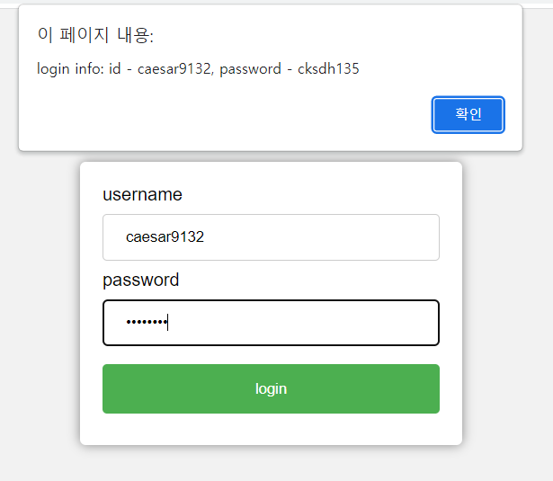
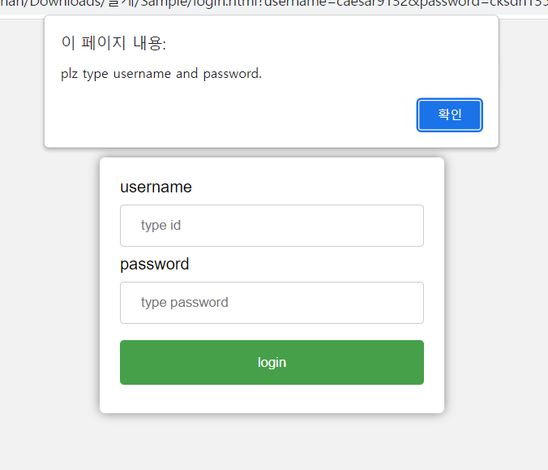
 |  |  |  |  |  |  |  |  |  |  |  |  |  |  |  |  | 5 | 警告メッセージ
 |  |  |  |  |  |  |  |  |  |  |  |  |  |  |  |  | 6
 |  |  |  |  |  |  |  |  |  |  |  |  |  |  |  |  | 7
 |  |  |  |  |  |  |  |  |  |  |  |  |  |  |  |  | 8
④
⑤
 |  |  |  |  |  |  |  |  |  |  |  |  |  |  |  |  | 9
 |  |  |  |  |  |  |  |  |  |  |  |  |  |  |  |  | 10
 |  |  |  |  |  |  |  |  |  |  |  |  |  |  |  |  | 11
 |  |  |  |  |  |  |  |  |  |  |  |  |  |  |  |  | 12
①
 |  |  |  |  |  |  |  |  |  |  |  |  |  |  |  |  | Check Point
 |  |  |  |  |  |  |  |  |  |  |  |  |  |  |  |  | ・① idは10文字以内の英語数字が使用可能 ・ ②、パスワードは8文字以内で英語数字使用可能 ・ ③、ログインをクリックすると、ユーザーの情報、警告メッセ -…④ 現在ログインしたユーザーのIDパスワードを確認 ------ ----⑤ 入力された情報再確認メッセージの出力

②

③
 |  |  |  |  |  |  |  |  |  |  |  |  |  |  |  |  | Related ID

 | Validation

 | 必修入力項目
 | No. |  | 状況 |  |  |  | メッセージ |  |  |  |  |  |  | 処理シナリオ
 | 1
 | 2
 | 3
 | 4
 | 5
 | 6
 | 7
 | 8
 | 9
 | 10
 | 11

 | 有効性チェック
 | No. |  | 状況 |  |  |  | メッセージ |  |  |  |  |  |  | 処理シナリオ
 | 1 |  | idに特殊文字や10文字を超える場合 |  |  |  | ユーザーに制約条件関連メッセージを送信
 | 2 |  | パスワードに特殊文字や8を超える場合 |  |  |  | ユーザーに制約条件関連メッセージを送信
 | 3
 | 4
 | 5

Ch-002(1)
 |  | Function Design

 |  |  |  |  |  |  |  |  |  | Screen ID |  |  | Ch-002

 |  |  |  |  |  |  |  |  |  | 大分類 |  |  | チャット管理画面

 |  |  |  |  |  |  |  |  |  | 中分類 |  |  | チャット画面

 |  |  |  |  |  |  |  |  |  | Page Title |  |  | チャット管理画面

 |  |  |  |  | Flowchart

チャット管理画面

対話相手リスト
 | チャット管理画面
 | [list] Conversations
 | [list] User status
 | [list] Chat rooms
 | [button] go
 | [text]search
 | [Property]user1
ホーム画面に復帰？
 | [Property]user2
 | [Property]user3 |  |  |  |  |  | N
 | [title]Chat management
 | [title]Conversations

 |  |  |  |  |  | Y

チャット管理画面

ユーザステータス

ホーム画面に復帰？

 |  |  |  |  |  |  | N

 |  |  |  |  |  | Y
チャット管理画面

チャットルームリスト

ホーム画面に復帰？
 |  |  |  |  |  |  | N

 |  |  |  |  |  | Y

チャット管理画面

 |  | Policy

 |  | 大分類 |  | 中分類 | 内容 |  |  |  |  |  |  |  |  |  |  |  |  | 備考
 |  | チャット管理画面 |  | 対話 | 対話中の相手表示
 |  |  |  | ユーザ ステータス | ユーザー情報と会話に参加しているかどうかを確認
 |  |  |  | チャットルーム | 参加中のチャットルーム表示
 |  |  |  | 検索 | 参加したいチャットルーム検索
 |  |  |  | 肩書 | 現在ページタイトル表示
 |  |  |  | 属性 | 最近の会話に参加しているリストの表示

 |  | Permission

 |  | 大分類 |  | 中分類 | 使用者 |  |  |  | Search |  | Update | Delete |  | Create |  |  | 備考
 |  | チャット管理画面 |  | チャット画面 | 管理者 |  |  |  | ○ |  | ○ | ○ |  | ○

 |  |  |  |  | 顧客 |  |  |  | ○ |  | X | X |  | X

 | UI Design

Page Title |  |  | チャット管理画面 |  | Screen ID |  |  | Ch-002 |  |  | Author | KIM CHAN O |  |  | Description
Screen Path |  |  | ch-001>ch-002 |  |  |  |  |  |  |  | Date | 2023. 05.10 |  |  | 1 | 検索
 |  |  |  |  |  |  |  |  |  |  |  |  |  |  | 2 | 対話
 |  |  |  |  |  |  |  |  |  |  |  |  |  |  | 3 | ユーザ ステータス
① 検索 ② 対話 ③ ユーザ ステータス ④ チャットルーム ⑤ 属性 |  |  |  |  |  |  |  |  |  |  |  |  |  |  | 4 | チャットルーム
 |  |  |  |  |  |  |  |  |  |  |  |  |  |  | 5 | 属性
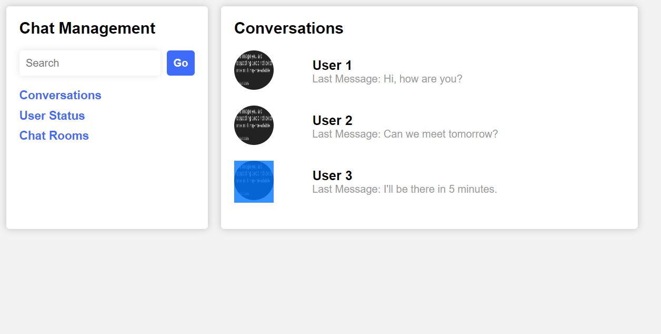
 |  |  |  |  |  |  |  |  |  |  |  |  |  |  | 6
 |  |  |  |  |  |  |  |  |  |  |  |  |  |  | 7
①
⑤
 |  |  |  |  |  |  |  |  |  |  |  |  |  |  | 8
 |  |  |  |  |  |  |  |  |  |  |  |  |  |  | 9
②
 |  |  |  |  |  |  |  |  |  |  |  |  |  |  | 10
③
⑤
 |  |  |  |  |  |  |  |  |  |  |  |  |  |  | 11
 |  |  |  |  |  |  |  |  |  |  |  |  |  |  | 12
④
⑤
 |  |  |  |  |  |  |  |  |  |  |  |  |  |  | Check Point
 |  |  |  |  |  |  |  |  |  |  |  |  |  |  | ・① 見つけたい会話相手が存在しない場合、エラーメッセージを送信 ・ ②、ボタンをクリックすると対話相手を確認可能 ・ ③、クリックするとユーザーの状態を確認可能 -… ④ クリックすると、参加中のチャットルームを確認可能 -

 |  |  |  |  |  |  |  |  |  |  |  |  |  |  | Related ID

 | Validation

 | 必修入力項目
 | No. |  | 状況 |  |  |  | メッセージ |  |  |  |  | 処理シナリオ
 | 1 |  | なし
 | 2
 | 3
 | 4
 | 5
 | 6
 | 7
 | 8
 | 9
 | 10
 | 11

 | 有効性チェック
 | No. |  | 状況 |  |  |  | メッセージ |  |  |  |  | 処理シナリオ
 | 1 |  | なし
 | 2
 | 3
 | 4
 | 5

Ch-003
DB初期化

・DBオブジェクトを下記の通りに初期化する
 | Server：localhost
 | ID：caesar9132
 | PW：cksdh1

・DB初期化に失敗した場合、"問題が発生。管理者にお問い合わせ要請通知メッセージ表示

・ログインボタンにイベントを追加
 | 内部関数：Login()

2.DB閉じる

・DBオブジェクトを破棄する

・本画面を閉じる

3.login

・ユーザー名有効性チェック
内部関数：Checkid()

 | ■検査成功の場合
 | ・何もしない

 | ■検査失敗の場合
 | ・IDは10桁以内の英大小文字もしくは数字で入力し、特殊文字は使用できません。エラーメッセージを表示する

・パスワードの有効性チェック
内部関数：CheckPw()

 | ■検査成功の場合
 | ・何もしない

 | ■検査失敗の場合
 | ・"パスワードは8桁以内の英語数字特殊文字は使用できません "のエラーメッセージを表示

・下記のSQLでをUSER-TABLEの件数を取得する
 | SELECT COUNT(*) FROM USER-TABLE WHERE ID = '入力したID' AND PW = '入力したPW' AND MODE = '管理者'

 | ■件数が1の場合
 | ・チャット管理画面に遷移
 | 内部関数：TransferChat()

 | ■上記以外
 | ・IDやpasswordが間違っていますメッセージを表示

 |  | 引数：入力したID(string)
 |  | 戻り値：true(チェックOK)、false(チェックNG)

・文字数が20桁を超えた場合、falseをリターンする

・文字列に特殊文字がある場合、false をリターンする

 |  |  | 内部関数：ValidCheckId

4.有効性検査
 |  | 引数：入力したPW(string)
 |  | 戻り値：true(チェックOK)、false(チェックNG)

・文字数が10桁を超える場合、falseをリターンする

・文字列に特殊文字がある場合、falseをリターンする

・画面番号を下記のSQLで取得する
 | SELECT DispNo FROM DispInfo WHERE Name = 'チャット管理'

 | ■取得できない場合
 | "問題が発生しました。管理者に問い合わせをお願いします"のエラーメッセージを表示し、処理を終了する

・画面を表示する
 | 共通関数：DisplayByDispNo()

